Miernik bezwzorcowy, różne wagi
Lp. | Country Name | oczekiwana długość życia 2023 | health costs jako % PKB 2021 | CO2 emissions (metric tons per capita) 2020 | GDP per capita PPP USD 2023 | % wydatków rządowych przeznaczanych na edukację, 2021 | zabójsta umyślne na 100 tys mieszkańców 2022 | ofiary w wypadkach drogowych/100 tys. mieszkańców 2021 | military expenditure (% of GDP), 2022
1 | Austria | 81.6 | 12.10 | 6.63 | 73,751.35 | 0.09 | 0.72 | 456.56 | 0.77
2 | Belgium | 82.5 | 11.04 | 7.40 | 70,455.96 | 0.11 | 1.54 | 362.93 | 1.18
3 | Bulgaria | 75.8 | 8.56 | 4.92 | 38,689.55 | 0.11 | 1.11 | 110.63 | 1.51
4 | Switzerland | 84.2 | 11.80 | 4.04 | 92,980.40 | 0.15 | 0.48 | 235.90 | 0.76
5 | Cyprus | 82.5 | 9.43 | 5.47 | 57,100.46 | 0.13 | 0.77 | 35.85 | 1.81
6 | Czechia | 80 | 9.49 | 8.30 | 53,816.80 | 0.11 | 0.75 | 211.36 | 1.36
7 | Germany | 81.2 | 12.93 | 7.26 | 69,338.29 | 0.09 | 0.74 | 388.39 | 1.39
8 | Denmark | 81.9 | 10.82 | 4.69 | 76,687.90 | 0.12 | 1.00 | 44.51 | 1.42
9 | Spain | 84 | 10.74 | 4.28 | 52,779.23 | 0.09 | 0.69 | 249.20 | 1.47
10 | Estonia | 78.8 | 7.49 | 5.34 | 48,992.14 | 0.14 | 1.35 | 133.06 | 2.09
11 | Finland | 81.7 | 10.25 | 6.57 | 65,060.67 | 0.10 | 1.50 | 70.13 | 1.72
12 | France | 83.1 | 12.31 | 3.95 | 61,156.77 | 0.09 | 1.21 | 103.60 | 1.94
13 | Greece | 81.6 | 9.17 | 4.77 | 41,186.81 | 0.07 | 0.76 | 116.91 | 3.69
14 | Croatia | 78.6 | 8.10 | 3.86 | 45,909.63 | 0.11 | 0.80 | 307.25 | 2.17
15 | Hungary | 76.9 | 7.38 | 4.59 | 45,942.17 | 0.10 | 0.88 | 191.55 | 1.53
16 | Iceland | 82.6 | 9.73 | 3.95 | 77,567.19 | 0.15 | 1.06 | 302.53 | 0.00
17 | Italy | 83.8 | 9.38 | 4.73 | 58,754.91 | 0.07 | 0.55 | 346.22 | 1.68
18 | Lithuania | 77.3 | 7.82 | 4.18 | 51,877.01 | 0.13 | 2.21 | 113.61 | 2.52
19 | Luxembourg | 83.4 | 5.67 | 12.46 | 143,341.47 | 0.11 | 1.39 | 194.04 | 0.70
20 | Latvia | 75.9 | 9.04 | 3.65 | 42,501.03 | 0.13 | 4.05 | 212.42 | 2.05
21 | Malta | 83.6 | 10.58 | 3.13 | 62,445.68 | 0.13 | 1.54 | 295.45 | 0.50
22 | Netherlands | 82 | 11.29 | 7.47 | 78,215.07 | 0.11 | 0.81 | 129.47 | 1.58
23 | Norway | 83.1 | 10.08 | 6.73 | 104,459.81 | 0.10 | 0.55 | 84.41 | 1.64
24 | Poland | 78.6 | 6.44 | 7.37 | 49,463.99 | 0.11 | 0.69 | 69.98 | 2.39
25 | Portugal | 82.4 | 11.14 | 3.78 | 48,758.86 | 0.10 | 0.72 | 366.87 | 1.35
26 | Romania | 76.6 | 6.48 | 3.56 | 47,903.34 | 0.08 | 0.91 | 173.79 | 1.73
27 | Slovenia | 82 | 9.48 | 5.93 | 54,947.47 | 0.12 | 0.62 | 305.40 | 1.19
28 | Sweden | 83.4 | 11.25 | 3.24 | 70,206.61 | 0.14 | 1.11 | 153.01 | 1.31
 |  | stymulanta | stymulanta | destymulanta | stymulanta | stymulanta | destymulanta | destymulanta | stymulanta

Lp. | Country Name | oczekiwana długość życia 2023 | health costs jako % PKB 2021 | CO2 emissions (metric tons per capita) 2020 | GDP per capita PPP USD 2023 | % wydatków rządowych przeznaczanych na edukację, 2021 | zabójsta umyślne na 100 tys mieszkańców 2022 | ofiary w wypadkach drogowych/100 tys. mieszkańców 2021 | military expenditure (% of GDP), 2022
1 | Austria | 81.60 | 12.10 | 6.63 | 73,751.35 | 0.09 | 0.72 | 456.56 | 0.77
2 | Belgium | 82.50 | 11.04 | 7.40 | 70,455.96 | 0.11 | 1.54 | 362.93 | 1.18
3 | Bulgaria | 75.80 | 8.56 | 4.92 | 38,689.55 | 0.11 | 1.11 | 110.63 | 1.51
4 | Switzerland | 84.20 | 11.80 | 4.04 | 92,980.40 | 0.15 | 0.48 | 235.90 | 0.76
5 | Cyprus | 82.50 | 9.43 | 5.47 | 57,100.46 | 0.13 | 0.77 | 35.85 | 1.81
6 | Czechia | 80.00 | 9.49 | 8.30 | 53,816.80 | 0.11 | 0.75 | 211.36 | 1.36
7 | Germany | 81.20 | 12.93 | 7.26 | 69,338.29 | 0.09 | 0.74 | 388.39 | 1.39
8 | Denmark | 81.90 | 10.82 | 4.69 | 76,687.90 | 0.12 | 1.00 | 44.51 | 1.42
9 | Spain | 84.00 | 10.74 | 4.28 | 52,779.23 | 0.09 | 0.69 | 249.20 | 1.47
10 | Estonia | 78.80 | 7.49 | 5.34 | 48,992.14 | 0.14 | 1.35 | 133.06 | 2.09
11 | Finland | 81.70 | 10.25 | 6.57 | 65,060.67 | 0.10 | 1.50 | 70.13 | 1.72
12 | France | 83.10 | 12.31 | 3.95 | 61,156.77 | 0.09 | 1.21 | 103.60 | 1.94
13 | Greece | 81.60 | 9.17 | 4.77 | 41,186.81 | 0.07 | 0.76 | 116.91 | 3.69
14 | Croatia | 78.60 | 8.10 | 3.86 | 45,909.63 | 0.11 | 0.80 | 307.25 | 2.17
15 | Hungary | 76.90 | 7.38 | 4.59 | 45,942.17 | 0.10 | 0.88 | 191.55 | 1.53
16 | Iceland | 82.60 | 9.73 | 3.95 | 77,567.19 | 0.15 | 1.06 | 302.53 | 0.00
17 | Italy | 83.80 | 9.38 | 4.73 | 58,754.91 | 0.07 | 0.55 | 346.22 | 1.68
18 | Lithuania | 77.30 | 7.82 | 4.18 | 51,877.01 | 0.13 | 2.21 | 113.61 | 2.52
19 | Luxembourg | 83.40 | 5.67 | 12.46 | 143,341.47 | 0.11 | 1.39 | 194.04 | 0.70
20 | Latvia | 75.90 | 9.04 | 3.65 | 42,501.03 | 0.13 | 4.05 | 212.42 | 2.05
21 | Malta | 83.60 | 10.58 | 3.13 | 62,445.68 | 0.13 | 1.54 | 295.45 | 0.50
22 | Netherlands | 82.00 | 11.29 | 7.47 | 78,215.07 | 0.11 | 0.81 | 129.47 | 1.58
23 | Norway | 83.10 | 10.08 | 6.73 | 104,459.81 | 0.10 | 0.55 | 84.41 | 1.64
24 | Poland | 78.60 | 6.44 | 7.37 | 49,463.99 | 0.11 | 0.69 | 69.98 | 2.39
25 | Portugal | 82.40 | 11.14 | 3.78 | 48,758.86 | 0.10 | 0.72 | 366.87 | 1.35
26 | Romania | 76.60 | 6.48 | 3.56 | 47,903.34 | 0.08 | 0.91 | 173.79 | 1.73
27 | Slovenia | 82.00 | 9.48 | 5.93 | 54,947.47 | 0.12 | 0.62 | 305.40 | 1.19
28 | Sweden | 83.40 | 11.25 | 3.24 | 70,206.61 | 0.14 | 1.11 | 153.01 | 1.31

 | odchylenie | 2.64 | 1.88 | 2.03 | 22,169.81 | 0.02 | 0.70 | 116.22 | 0.70
 | średnia | 81.04 | 9.64 | 5.44 | 63,724.66 | 0.11 | 1.09 | 205.89 | 1.55
 | Vx (wsp. Zmien.) | 0.03 | 0.20 | 0.37 | 0.35 | 0.19 | 0.64 | 0.56 | 0.45
 | waga | 0.01 | 0.07 | 0.13 | 0.12 | 0.07 | 0.23 | 0.20 | 0.16

 | UJEDNOLICENIE CHARAKTERU ZMIENNYCH - DESTYMULANTY NA STYMULANTY

Lp. | Country Name | oczekiwana długość życia 2023 | health costs jako % PKB 2021 | CO2 emissions (metric tons per capita) 2020 | GDP per capita PPP USD 2023 | % wydatków rządowych przeznaczanych na edukację, 2021 | zabójsta umyślne na 100 tys mieszkańców 2022 | ofiary w wypadkach drogowych/100 tys. mieszkańców 2021 | military expenditure (% of GDP), 2022
1 | Austria | 81.60 | 12.10 | 0.15 | 73,751.35 | 0.09 | 1.39 | 0.002 | 0.77
2 | Belgium | 82.50 | 11.04 | 0.14 | 70,455.96 | 0.11 | 0.65 | 0.003 | 1.18
3 | Bulgaria | 75.80 | 8.56 | 0.20 | 38,689.55 | 0.11 | 0.90 | 0.009 | 1.51
4 | Switzerland | 84.20 | 11.80 | 0.25 | 92,980.40 | 0.15 | 2.08 | 0.004 | 0.76
5 | Cyprus | 82.50 | 9.43 | 0.18 | 57,100.46 | 0.13 | 1.30 | 0.028 | 1.81
6 | Czechia | 80.00 | 9.49 | 0.12 | 53,816.80 | 0.11 | 1.33 | 0.005 | 1.36
7 | Germany | 81.20 | 12.93 | 0.14 | 69,338.29 | 0.09 | 1.35 | 0.003 | 1.39
8 | Denmark | 81.90 | 10.82 | 0.21 | 76,687.90 | 0.12 | 1.00 | 0.022 | 1.42
9 | Spain | 84.00 | 10.74 | 0.23 | 52,779.23 | 0.09 | 1.45 | 0.004 | 1.47
10 | Estonia | 78.80 | 7.49 | 0.19 | 48,992.14 | 0.14 | 0.74 | 0.008 | 2.09
11 | Finland | 81.70 | 10.25 | 0.15 | 65,060.67 | 0.10 | 0.67 | 0.014 | 1.72
12 | France | 83.10 | 12.31 | 0.25 | 61,156.77 | 0.09 | 0.83 | 0.010 | 1.94
13 | Greece | 81.60 | 9.17 | 0.21 | 41,186.81 | 0.07 | 1.32 | 0.009 | 3.69
14 | Croatia | 78.60 | 8.10 | 0.26 | 45,909.63 | 0.11 | 1.25 | 0.003 | 2.17
15 | Hungary | 76.90 | 7.38 | 0.22 | 45,942.17 | 0.10 | 1.14 | 0.005 | 1.53
16 | Iceland | 82.60 | 9.73 | 0.25 | 77,567.19 | 0.15 | 0.94 | 0.003 | 0.00
17 | Italy | 83.80 | 9.38 | 0.21 | 58,754.91 | 0.07 | 1.82 | 0.003 | 1.68
18 | Lithuania | 77.30 | 7.82 | 0.24 | 51,877.01 | 0.13 | 0.45 | 0.009 | 2.52
19 | Luxembourg | 83.40 | 5.67 | 0.08 | 143,341.47 | 0.11 | 0.72 | 0.005 | 0.70
20 | Latvia | 75.90 | 9.04 | 0.27 | 42,501.03 | 0.13 | 0.25 | 0.005 | 2.05
21 | Malta | 83.60 | 10.58 | 0.32 | 62,445.68 | 0.13 | 0.65 | 0.003 | 0.50
22 | Netherlands | 82.00 | 11.29 | 0.13 | 78,215.07 | 0.11 | 1.23 | 0.008 | 1.58
23 | Norway | 83.10 | 10.08 | 0.15 | 104,459.81 | 0.10 | 1.82 | 0.012 | 1.64
24 | Poland | 78.60 | 6.44 | 0.14 | 49,463.99 | 0.11 | 1.45 | 0.014 | 2.39
25 | Portugal | 82.40 | 11.14 | 0.26 | 48,758.86 | 0.10 | 1.39 | 0.003 | 1.35
26 | Romania | 76.60 | 6.48 | 0.28 | 47,903.34 | 0.08 | 1.10 | 0.006 | 1.73
27 | Slovenia | 82.00 | 9.48 | 0.17 | 54,947.47 | 0.12 | 1.61 | 0.003 | 1.19
28 | Sweden | 83.40 | 11.25 | 0.31 | 70,206.61 | 0.14 | 0.90 | 0.007 | 1.31
 | min | 75.80 | 5.67 | 0.08 | 38,689.55 | 0.07 | 0.25 | 0.00 | 0.00
 | max | 84.2 | 12.93 | 0.32 | 143,341.47 | 0.15 | 2.08 | 0.03 | 3.69

 | UNITARYZACJA

Lp. | Country Name | oczekiwana długość życia 2023 | CO2 emissions (metric tons per capita) 2020 | ofiary w wypadkach drogowych/100 tys. mieszkańców 2021 | health costs per inhabitant EUR 2021 | GDP per capita PPP USD 2023 | % wydatków rządowych przeznaczanych na edukację, 2021 | zabójsta umyślne na 100 tys mieszkańców 2022 | military expenditure (% of GDP), 2022 | Miernik bezwzorcowy
1 | Austria | 0.69047619048 | 0.88517141856 | 0.2941294103 | 0.33503258172 | 0.20489479124 | 0.6218487395 | 0 | 0.20904675817 | 0.34109250642
2 | Belgium | 0.79761904762 | 0.73964919743 | 0.22903845682 | 0.30354348796 | 0.50730322086 | 0.21914220234 | 0.021981643937 | 0.31934795217 | 0.26997893663
3 | Bulgaria | 0 | 0.39784531876 | 0.51254635086 | 0 | 0.41591537262 | 0.35612082671 | 0.26642035659 | 0.4083156427 | 0.32588024247
4 | Switzerland | 1 | 0.84402123789 | 0.69730820274 | 0.51877549099 | 0.89686175994 | 1 | 0.07970097284 | 0.20689189365 | 0.56784133766
5 | Cyprus | 0.79761904762 | 0.51761190261 | 0.42756156086 | 0.17592525661 | 0.67808431257 | 0.57273818618 | 1 | 0.49140071651 | 0.58298232423
6 | Czechia | 0.5 | 0.52570464081 | 0.16751276736 | 0.1445482757 | 0.4539207276 | 0.59159663866 | 0.098847034464 | 0.3676609166 | 0.32884945989
7 | Germany | 0.64285714286 | 1 | 0.24014762754 | 0.29286365384 | 0.23561353965 | 0.60140813082 | 0.014954733804 | 0.37632808859 | 0.36362339495
8 | Denmark | 0.72619047619 | 0.70896311129 | 0.55446617253 | 0.36309274532 | 0.57586750504 | 0.41008403361 | 0.78872202351 | 0.38415923962 | 0.53140761295
9 | Spain | 0.97619047619 | 0.69795544303 | 0.64001680372 | 0.13463379652 | 0.24916816397 | 0.6547314578 | 0.070897272257 | 0.39691256456 | 0.40781930949
10 | Estonia | 0.35714285714 | 0.25062505802 | 0.44664410821 | 0.098446281532 | 0.86082942495 | 0.26890756303 | 0.20714257038 | 0.56505654202 | 0.34681919094
11 | Finland | 0.70238095238 | 0.63049534946 | 0.30011373682 | 0.25198892495 | 0.37606335832 | 0.22857142857 | 0.4694818475 | 0.46617398399 | 0.37163859151
12 | France | 0.86904761905 | 0.91378775366 | 0.72038586382 | 0.2146852505 | 0.21261474934 | 0.31557747066 | 0.29027108486 | 0.52497542941 | 0.42694922305
13 | Greece | 0.69047619048 | 0.4822309182 | 0.54029657181 | 0.0238625723 | 0 | 0.58204334365 | 0.2475514099 | 1 | 0.46216595267
14 | Croatia | 0.33333333333 | 0.33452045834 | 0.74580145142 | 0.068991434279 | 0.43507712197 | 0.54621848739 | 0.041408269952 | 0.58695388543 | 0.39348623072
15 | Hungary | 0.13095238095 | 0.2354032855 | 0.57375596927 | 0.069302322077 | 0.3919981392 | 0.48433919022 | 0.11788468857 | 0.41308762771 | 0.3314690802
16 | Iceland | 0.80952380952 | 0.55891072463 | 0.7220479733 | 0.37149477871 | 1 | 0.37926113842 | 0.04338007342 | 0 | 0.35439114774
17 | Italy | 0.95238095238 | 0.51072876561 | 0.54673504503 | 0.19173426378 | 0.039215094477 | 0.85561497326 | 0.027157013551 | 0.45463518568 | 0.42156206874
18 | Lithuania | 0.17857142857 | 0.29597489112 | 0.66229242313 | 0.12601257395 | 0.67908324017 | 0.1119434199 | 0.25720768353 | 0.68316791457 | 0.36094196308
19 | Luxembourg | 0.90476190476 | 0 | 0 | 1 | 0.46914540525 | 0.25730004232 | 0.11527218636 | 0.18948594124 | 0.27966558529
20 | Latvia | 0.011904761905 | 0.46392343399 | 0.80956645558 | 0.036420541766 | 0.66807365067 | 0.0 | 0.097930143246 | 0.55508636774 | 0.29987561703
21 | Malta | 0.92857142857 | 0.67592405367 | 1 | 0.2270013992 | 0.66876857683 | 0.21914220234 | 0.046464417451 | 0.13497610673 | 0.34627300126
22 | Netherlands | 0.7380952381 | 0.77366459911 | 0.22349614505 | 0.37768553431 | 0.47116832562 | 0.53781512605 | 0.21525979336 | 0.42867764943 | 0.40753837343
23 | Norway | 0.86904761905 | 0.60709268365 | 0.28548288241 | 0.62846683247 | 0.38038089174 | 0.85561497326 | 0.37566984777 | 0.44341167946 | 0.53841721523
24 | Poland | 0.33333333333 | 0.10600030984 | 0.23137839174 | 0.10295503966 | 0.48916971847 | 0.6547314578 | 0.47069213045 | 0.64683383969 | 0.43810777883
25 | Portugal | 0.78571428571 | 0.75301518811 | 0.7674449507 | 0.096217140224 | 0.31313747316 | 0.6218487395 | 0.020832342923 | 0.36666540921 | 0.40343762228
26 | Romania | 0.095238095238 | 0.11150681945 | 0.83572963207 | 0.08804227031 | 0.12447640522 | 0.46393942192 | 0.13862996969 | 0.46857495512 | 0.34999569248
27 | Slovenia | 0.7380952381 | 0.52449503961 | 0.36810772183 | 0.15535234593 | 0.52925318319 | 0.74383301708 | 0.042174879615 | 0.32158278484 | 0.38075822998
28 | Sweden | 0.90476190476 | 0.76815808951 | 0.95166035743 | 0.30116085821 | 0.7740198799 | 0.35612082671 | 0.16903800819 | 0.353951978 | 0.45399255096
 | min | 0 | 0 | 0 | 0 | 0 | 0 | 0 | 0
 | max | 1 | 1 | 1 | 1 | 1 | 1 | 1 | 1

 |  | KRAJ | MIERNIK BEZWZORCOWY ZE ZRÓŻNICOWANYMI WAGAMI
 |  | Cyprus | 0.58298232423
 |  | Switzerland | 0.56784133766
 |  | Norway | 0.53841721523
 |  | Denmark | 0.53140761295
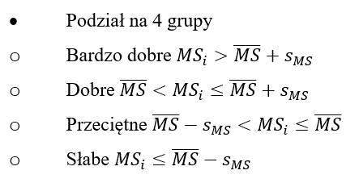
 |  | Greece | 0.46216595267
 |  | Sweden | 0.45399255096
 |  | Poland | 0.43810777883
 |  | France | 0.42694922305
 |  | Italy | 0.42156206874
 |  | Spain | 0.40781930949
 |  | Netherlands | 0.40753837343
 |  | Portugal | 0.40343762228
 |  | Croatia | 0.39348623072
 |  | Slovenia | 0.38075822998
 |  | Finland | 0.37163859151
 |  | Germany | 0.36362339495
 |  | Lithuania | 0.36094196308
 |  | Iceland | 0.35439114774
 |  | Romania | 0.34999569248
 |  | Estonia | 0.34681919094
 |  | Malta | 0.34627300126 |  |  | średnia + odch | 0.47799082516
 |  | Austria | 0.34109250642 |  |  | średnia | 0.39596286572
 |  | Hungary | 0.3314690802 |  |  | średnia - odch | 0.31393490628
 |  | Czechia | 0.32884945989
 |  | Bulgaria | 0.32588024247
 |  | Latvia | 0.29987561703
 |  | Luxembourg | 0.27966558529
 |  | Belgium | 0.26997893663

 |  | średnia | 0.39596286572
 |  | odchylenie standardowe | 0.08202795944

metody aglomeracyjne
Pojedyncze wiązanie

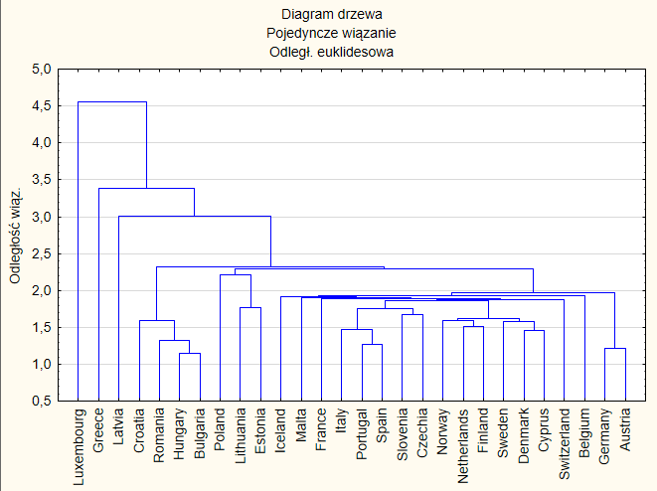
odległości | przyrost bezwzględny | przyrost względny
1,141787 |  |  | pozycja | pozycja
1,217942 | 0.076155 | 1.0666980794 | 9 | 6
1,273928 | 0.055986 | 1.0459677062 | 11 | 10
1,321883 | 0.047955 | 1.0376434147 | 13 | 11
1,456591 | 0.134708 | 1.1019061445 | 5 | 5
1,475076 | 0.018485 | 1.0126905906 | 17 | 17
1,510694 | 0.035618 | 1.0241465524 | 15 | 14
1,585477 | 0.074783 | 1.0495024141 | 10 | 9
1,596653 | 0.011176 | 1.0070489827 | 23 | 22
1,599360 | 0.002707 | 1.0016954216 | 26 | 26
1,614386 | 0.015026 | 1.009395008 | 20 | 18
1,667783 | 0.053397 | 1.0330757328 | 12 | 13 |  | między 2,32 a 3,006
1,760071 | 0.092288 | 1.0553357361 | 7 | 7
1,771790 | 0.011719 | 1.0066582541 | 22 | 23 | k=4
1,866325 | 0.094535 | 1.053355646 | 6 | 8
1,881731 | 0.015406 | 1.0082547252 | 19 | 19
1,890341 | 0.00861 | 1.0045755743 | 24 | 24
1,905939 | 0.015598 | 1.0082514213 | 18 | 20
1,920132 | 0.014193 | 1.0074467231 | 21 | 21
1,927835 | 0.007703 | 1.0040117034 | 25 | 25
1,967565 | 0.03973 | 1.0206086102 | 14 | 15
2,206883 | 0.239318 | 1.1216315598 | 4 | 4
2,288110 | 0.081227 | 1.0368062104 | 8 | 12
2,320823 | 0.032713 | 1.0142969525 | 16 | 16
3,006329 | 0.685506 | 1.2953719435 | 2 | 2
3,379826 | 0.373497 | 1.1242369016 | 3 | 3
4,561090 | 1.181264 | 1.3495043828 | 1 | 1

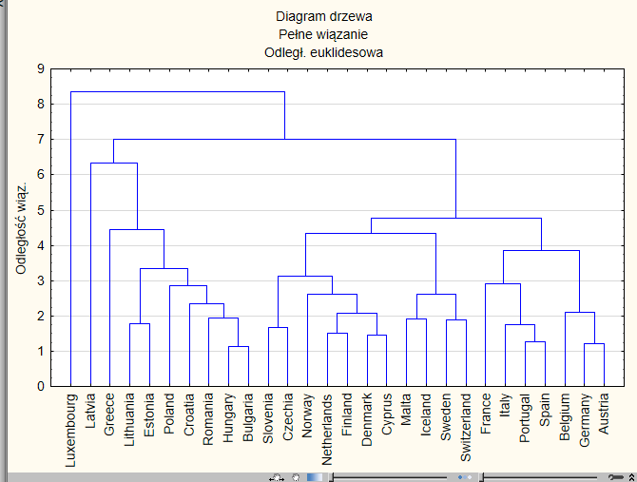
Pełne wiązanie

1,141787 |  |  | pozycja | pozycja
1,217942 | 0.076155 | 1.0666980794 | 18 | 14
1,273928 | 0.055986 | 1.0459677062 | 20 | 18
1,456591 | 0.182663 | 1.1433856544 | 12 | 4
1,510694 | 0.054103 | 1.037143577 | 21 | 19
1,667783 | 0.157089 | 1.1039846587 | 13 | 9
1,751645 | 0.083862 | 1.0502835201 | 17 | 17
1,771790 | 0.020145 | 1.011500618 | 23 | 23 | k=4
1,881731 | 0.109941 | 1.0620508074 | 15 | 16
1,920132 | 0.038401 | 1.0204072739 | 22 | 22
1,937933 | 0.017801 | 1.0092707168 | 24 | 24
2,080869 | 0.142936 | 1.0737569359 | 14 | 12
2,097240 | 0.016371 | 1.0078673862 | 25 | 25
2,347680 | 0.25044 | 1.1194140871 | 8 | 6
2,618005 | 0.270325 | 1.1151455905 | 7 | 7
2,625077 | 0.007072 | 1.0027012935 | 26 | 26
2,851859 | 0.226782 | 1.0863906087 | 9 | 10
2,917056 | 0.065197 | 1.0228612284 | 19 | 20
3,130476 | 0.21342 | 1.0731628052 | 10 | 13
3,331206 | 0.20073 | 1.0641212391 | 11 | 15
3,855620 | 0.524414 | 1.1574246684 | 4 | 3
4,353243 | 0.497623 | 1.1290643269 | 5 | 5
4,447370 | 0.094127 | 1.021622271 | 16 | 21
4,776974 | 0.329604 | 1.0741121157 | 6 | 11
6,345181 | 1.568207 | 1.3282846003 | 1 | 1
7,010530 | 0.665349 | 1.1048589473 | 3 | 8
8,345924 | 1.335394 | 1.190484029 | 2 | 2

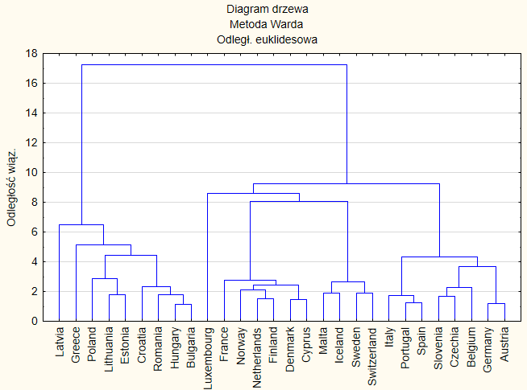
Metoda Warda
1,141787 |  |  | pozycja | pozycja
1,217942 | 0.076155 | 1.0666980794 | 18 | 14
1,273928 | 0.055986 | 1.0459677062 | 21 | 18
1,456591 | 0.182663 | 1.1433856544 | 11 | 7
1,510694 | 0.054103 | 1.037143577 | 22 | 19
1,667783 | 0.157089 | 1.1039846587 | 13 | 8
1,726504 | 0.058721 | 1.035209017 | 20 | 20
1,771790 | 0.045286 | 1.0262298842 | 23 | 21
1,792615 | 0.020825 | 1.0117536503 | 26 | 26
1,881731 | 0.089116 | 1.0497128497 | 17 | 16
1,920132 | 0.038401 | 1.0204072739 | 24 | 24
2,099428 | 0.179296 | 1.0933769137 | 12 | 10
2,282657 | 0.183229 | 1.087275677 | 10 | 11
2,312338 | 0.029681 | 1.0130028296 | 25 | 25
2,422383 | 0.110045 | 1.0475903609 | 15 | 17 | k=5
2,650986 | 0.228603 | 1.0943711213 | 9 | 9
2,787987 | 0.137001 | 1.051679262 | 14 | 15
2,849445 | 0.061458 | 1.0220438618 | 19 | 23
3,686763 | 0.837318 | 1.2938530135 | 4 | 2
4,315941 | 0.629178 | 1.170658651 | 7 | 5
4,418304 | 0.102363 | 1.0237174234 | 16 | 22
5,155501 | 0.737197 | 1.1668506739 | 5 | 6
6,465736 | 1.310235 | 1.2541430988 | 3 | 3
8,031210 | 1.565474 | 1.2421184533 | 2 | 4
8,578021 | 0.546811 | 1.0680857554 | 8 | 13
9,233711 | 0.65569 | 1.0764383766 | 6 | 12
17,26474 | 8.031029 | 1.8697509593 | 1 | 1 | wychodzą tylko 2 skupienia, więc patrz drugi największy przyrost

